アプリの機能-1
ログイン・ログアウト機能
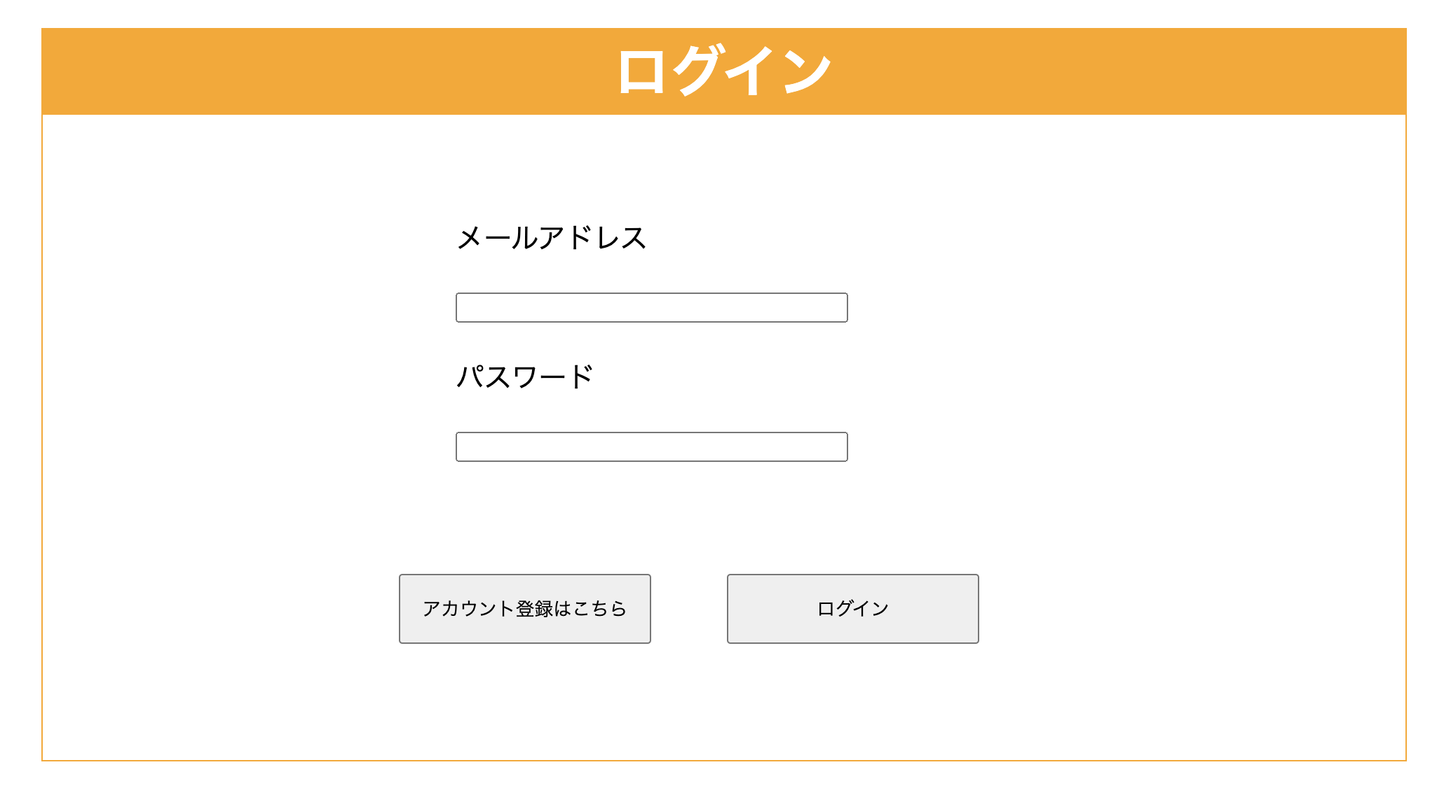 登録済みのアカウント情報にログイン・ログアウトする機能 「ログイン画面、ログアウト画面」を作成

画面イメージ

アプリの機能-2
アカウントの作成機能
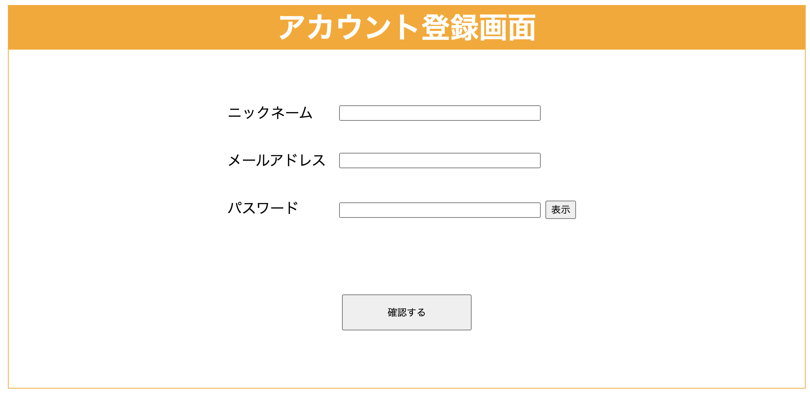 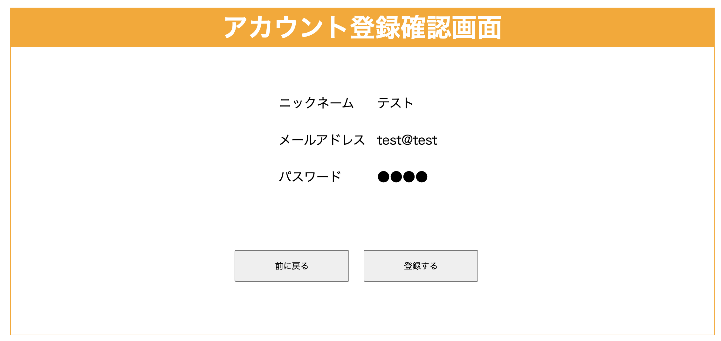 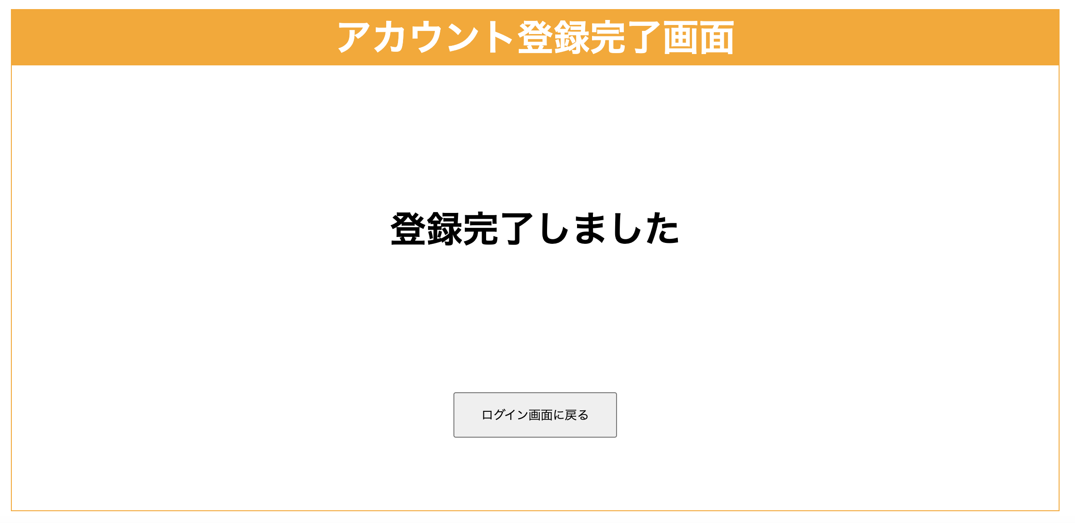 ニックネーム、メールアドレス、パスワードにてアカウントを作成する機能 「アカウント登録画面、アカウント登録確認画面、アカウント登録完了画面」を作成
画面イメージ

アプリの機能-3
アカウントの編集機能
登録済みのニックネーム、メールアドレス、パスワードを編集する機能 「アカウント登録画面、アカウント登録確認画面、アカウント登録完了画面」を作成
画面イメージ

アプリの機能-4
アカウントの削除機能
登録済みのアカウント情報を削除する機能 「アカウント削除画面、アカウント削除完了画面」を作成
画面イメージ

アプリの機能-5
カレンダー・予定表示機能
カレンダーと日付ごとの予定内容を表示する機能 「カレンダー画面」を作成
画面イメージ

アプリの機能-6
予定の追加・編集・削除機能
カレンダーの日付ごとに予定を追加・編集・削除する機能 「予定追加画面、予定編集画面、予定追加画面」を作成
画面イメージ

アプリの機能-7
予定進捗一覧表示機能
カレンダーの日付ごとに予定を一覧で表示する機能 「」を作成
画面イメージ

